TABLERO
AUTORIDADES SUPERIORES |  | PRESUPUESTO VIGENTE Y EJECUTADO |  | PORCENTAJE DE PROGESO DE EJECUCIÓN |  | UNIDADES EJECUTORAS
María Xol | Defensora de la Mujer Indígena | SERVICIOS PERSONALES, TÉCNICOS Y PROFESIONALES |  | Pendiente de Ejecutar |  | Unidad Ejecutora | Presupuesto Asignado
Romelia Magdalena Caal Cahuec de Chub | Directora Ejecutiva | Presupuesto para pago de salarios y honorarios |  | Ejecutado |  | 239 Defensoría de la Mujer Indígena | Q0.00
PORCENTAJE DE PROGRESO DE EJECUCIÓN
Pendiente de Ejecutar
Ejecutado
 |  | Presupuesto ejecutado en pago de salarios y honorarios |  |  |  | COBERTURA GEOGRÁFICA
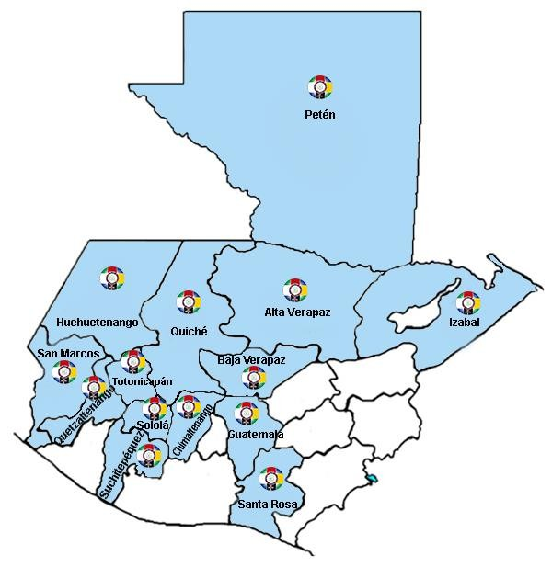
Ejecución Presupuestaria por Grupo de Gasto |  | Porcentaje en ejecución en el pago de salarios y honorarios | #DIV/0!
PRESUPUESTO VIGENTE Y EJECUTADO
Presupuesto ejecutado en pago de salarios y honorarios
Porcentaje en ejecución en el pago de salarios y honorarios | 0.00%
Personal Permanente 011
Personal temporal 021 Personal temporal 022 Personal temporal 031 | 000 Personas 000 Personas 000 Personas
Servicios técnicos o profesionales 029 | Q-
Servicios técnicos o profesionales 183 | Q-

EJECUCIÓN POR TIPO DE GASTO
Renglón 029
Renglón 183 |  | EJECUCIÓN POR FINALIDADES
Renglón 011 |  | Dirección y Coordinación |  |  | Q329,400.01 | #DIV/0!
EJECUCIÓN POR TIPO DE GASTO
Renglón 029
Renglón 183
Renglón 011
 |  | Mujeres indígenas violentadas en sus Derechos reciben Atención Jurídica |  |  | Q173,800.00 | #DIV/0!
 |  | Mujeres indígenas violentadas en sus Derechos reciben Atención Social |  |  | Q99,000.00 | #DIV/0!
 |  | Mujeres indígenas violentadas en sus Derechos reciben Atención Psicológica |  |  | Q180,766.66 | #DIV/0!
 |  | Personas Informadas y Capacitadas en Derechos Humanos para la Prevención de la Violencia contra las Mujeres Indígenas |  |  | Q119,133.33 | #DIV/0!
 |  |  |  |  | Q902,100.00 | #DIV/0!

EJECUCIÓN POR FINALIDADES
Dirección y Coordinación |  |  |  | 0%
Mujeres indígenas violentadas en sus Derechos reciben Atención Jurídica |  |  |  | 0%
Mujeres indígenas violentadas en sus Derechos reciben Atención Social |  |  |  | 0%
Mujeres indígenas violentadas en sus Derechos reciben Atención Psicológica |  |  |  | 0%
Personas Informadas y Capacitadas en Derechos Humanos para la Prevención de la Violencia contra las Mujeres Indígenas |  |  |  | 0%

